Gráfico 1.8.1-1
CES. Informe de Situación Económica y Social de Castilla y León en 2022

Gráfico 1.8.1-1
Evolución del presupuesto inicial consolidado de la Comunidad de Castilla y León, 2014-2022
(euros y porcentaje)
 |  | año
2014 | 9,957,790.75 | 1
2015 | 9,920,811.76
2016 | 9,843,699.24
2017 | 10,293,186.36
2018 | 10,859,218.62
2019 | 10,784,981.49
2020 | 10,752,614.22
2021 | 12,291,444.52
2022 | 12,291,444.52

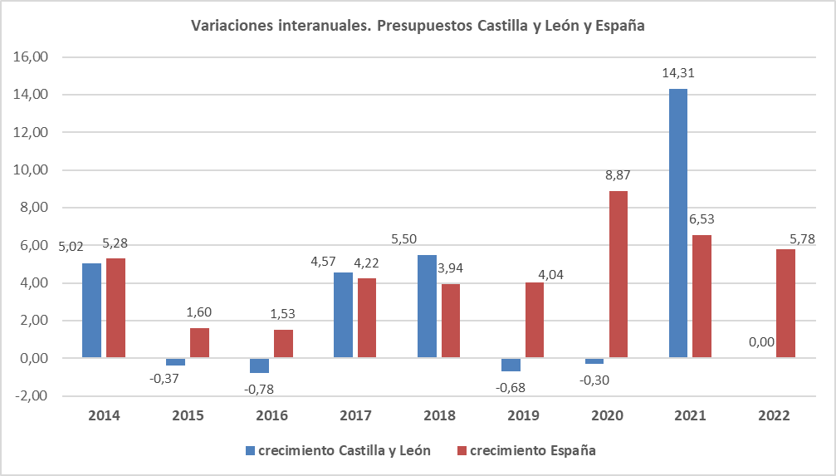

Fuente: Elaboración propia a partir de datos de la Consejería de Economía y Hacienda de la Junta de Castilla y León.

2014-2022
 |  | 2021 | 2020 | 2019 | 2018 | 2017 | 2016 | 2015 | 2014 | 2013
 |  | 12,291,444.52 | 10,752,614.22 | 10,784,981.49 | 10,859,218.62 | 10,293,186.36 | 9,843,699.24 | 9,920,811.76 | 9,957,790.75 | 9,481,615.09

 |  | 2013 | 2014 | 2015 | 2016 | 2017 | 2018 | 2019 | 2020 | 2021 | 2022
 |  | 9,481,615.09 | 9,957,790.75 | 9,920,811.76 | 9,843,699.24 | 10,293,186.36 | 10,859,218.62 | 10,784,981.49 | 10,752,614.22 | 12,291,444.52 | 12,291,444.52

2012
9,720,048.42
 | 2013 | 2014 | 2015 | 2016 | 2017 | 2018 | 2019 | 2020 | 2021 | 2022
España | 165,727,127,000.74 | 174,484,909,036.08 | 177,271,059,857.67 | 179,979,654,332.60 | 187,582,647,526.77 | 194,964,754,511.90 | 202,849,084,505.20 | 220,841,393,933.74 | 235,264,129,736.53 | 248,861,934,829.34
174,562,414,113.05
 | 2014 | 2015 | 2016 | 2017 | 2018 | 2019 | 2020 | 2021 | 2022
Castilla y León | 5.02 | -0.37 | -0.78 | 4.57 | 5.50 | -0.68 | -0.30 | 14.31 | 0.00
España | 174,484.91 | 177,271.06 | 179,979.65 | 187,582.65 | 194,964.75 | 202,849.08 | 220,841.39 | 235,264.13 | 248,861.93
174562.41411
 | 2014 | 2015 | 2016 | 2017 | 2018 | 2019 | 2020 | 2021 | 2022
crecimiento Castilla y León | 5.02 | -0.37 | -0.78 | 4.57 | 5.50 | -0.68 | -0.30 | 14.31 | 0.00
crecimiento España | 5.28 | 1.60 | 1.53 | 4.22 | 3.94 | 4.04 | 8.87 | 6.53 | 5.78

Variaciones interanuales. Presupuestos Castilla y León y España

